关系图
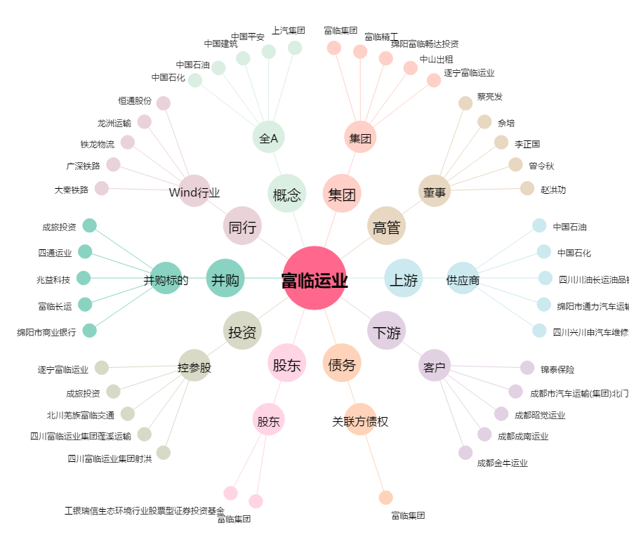
富临运业[002357.SZ] - 关系概览图

